Gráfico 1
 |  | Gráfico 1. Resultados Presupuestarios del Gobierno Central (Febrero 2023)
 |  | Valores en Millones de RD$

 | Detalle | Ingresos | Gastos | Resultado Primario | Resultado Financiero
 | Corrientes | 73,263.5 | 89,930.2
 | Donaciones | 1.4 | 0.0 | -24,986.8 | -36,894.8
 | De Capital | 107.3 | 8,428.9
 | Intereses | 0.0 | 11,907.9

 | 1.Se incluyen los Recursos de Captación Directa.
 | 1. Fecha de registro al 07 de marzo 2023 / Fecha de recaudación al 28 de febrero 2023
 | Fuente: Sistema de Información de la Gestión Financiera (SIGEF).

1.Fecha de imputación al 31/07/2022 // Fecha de registro al 07/08/2022

Mapa 1
Mapa 1. Distribución de la Inversión Pública por Provincia (Febrero 2023)
Valores en millones de RD$
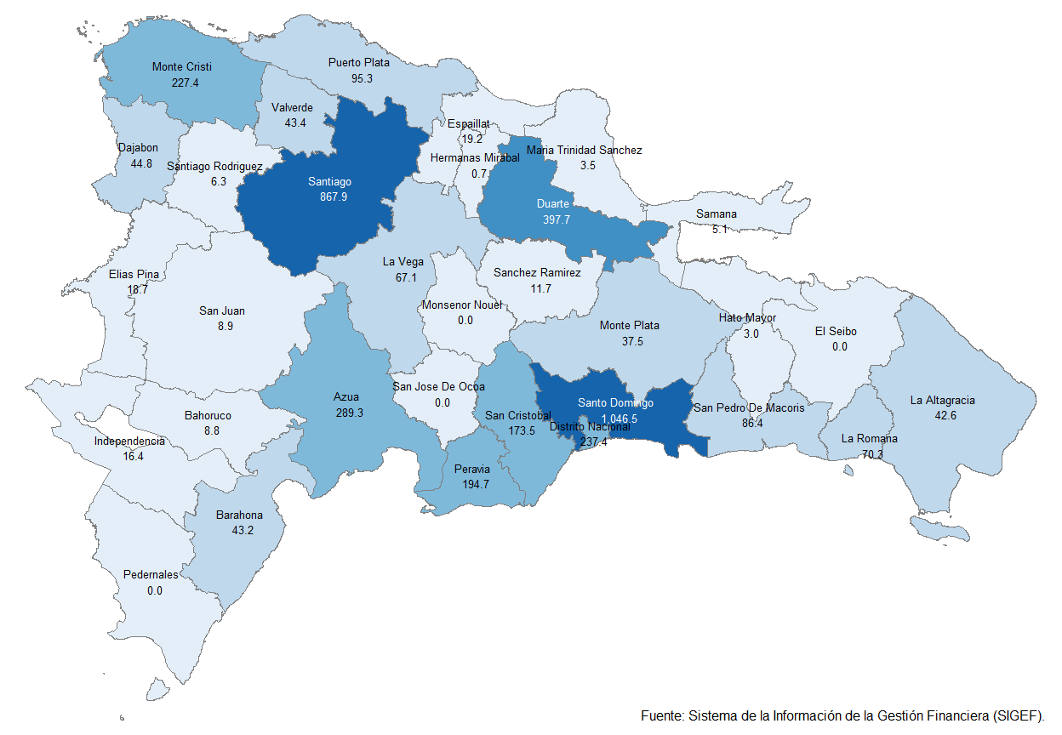

 | Notas: Cifras preliminares.
 | 1.Fecha de imputación al 28/02/2023 // Fecha de registro al 01/02/2023
 | Fuente: Sistema de Información de la Gestión Financiera (SIGEF).

Gráfico 2
Gráfico 2. Top 3 de Instituciones con Mayor Ejecución de Gastos (Febrero 2023)

1
2
3

 | 1.Fecha de imputación al 28/02/2023 // Fecha de registro al 07/03/2023
 | Fuente: Sistema de Información de la Gestión Financiera (SIGEF).

Gráfico 3
 |  | Gráfico 3. Distribución del Gasto por Clasificación Funcional (Febrero 2023)

Servicios Sociales | 36.8%
Protección del Medio Ambiente | 0.3%
Servicios Generales | 12.5%
Servicios Económicos | 14.4%
Intereses de la Deuda Pública | 36.0%
Blank | 100.0%
 | 100.0%

 |  |  | Notas: Cifras preliminares.
 |  |  | 1.Fecha de imputación al 28/02/2023 // Fecha de registro al 01/02/2023
 |  |  | Fuente: Sistema de Información de la Gestión Financiera (SIGEF).

1.Fecha de imputación al 31/07/2022 // Fecha de registro al 07/08/2022

